Estadísticas
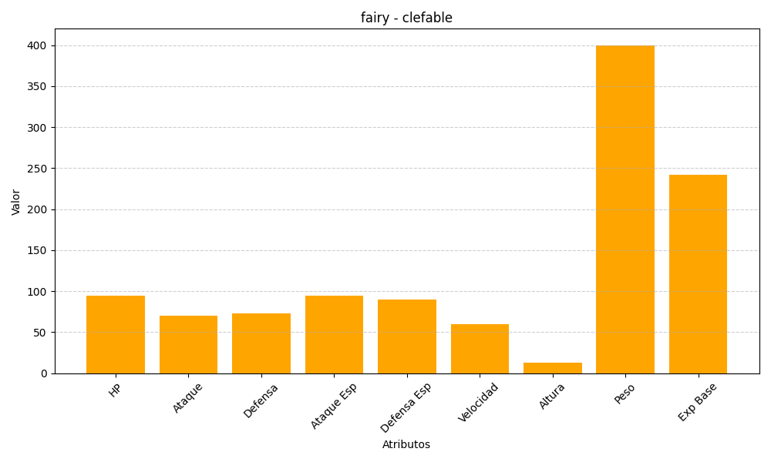
ID | Nombre | Tipo | HP | Ataque | Defensa | Ataque Especial | Defensa Especial | Velocidad | Altura | Peso | Experiencia Base
36 | clefable | fairy | 95 | 70 | 73 | 95 | 90 | 60 | 13 | 400 | 242

